Estadísticas
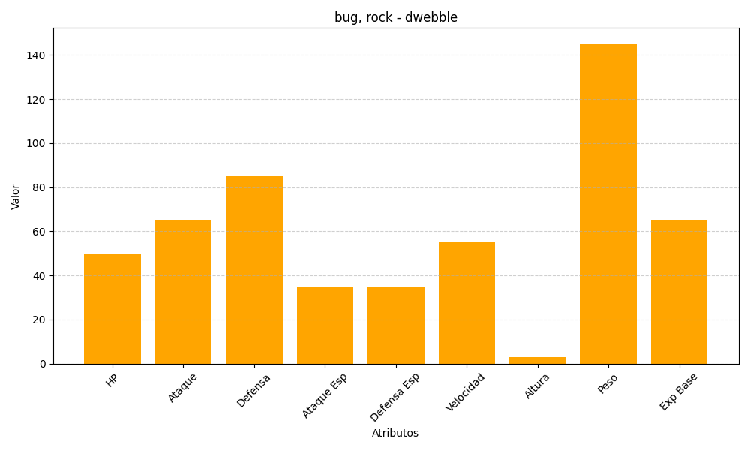
ID | Nombre | Tipo | HP | Ataque | Defensa | Ataque Especial | Defensa Especial | Velocidad | Altura | Peso | Experiencia Base
557 | dwebble | bug, rock | 50 | 65 | 85 | 35 | 35 | 55 | 3 | 145 | 65

